画面 (SP)
機能設計書 |  |  | システム名 | プロジェクト名 | 登録日付 | 更新日付
 |  |  | Biz-X POTTS
画面レイアウト |  |  | サブシステム名 | 機能名名 | 登録担当者 | 更新担当者
 |  |  | 出荷 | 出荷検品

 | 画面レイアウト

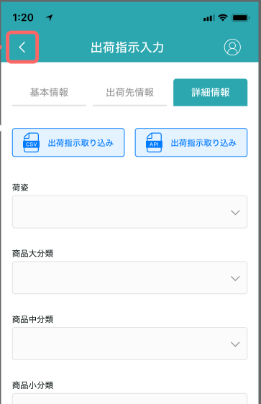

出荷検品
出荷検品

出荷指示番号：112345455
進捗：001/009
納品書バーコード

ロケーション
出荷指示番号

商品コード

得意先

商品名

納入先

出庫数

検品

商品写真

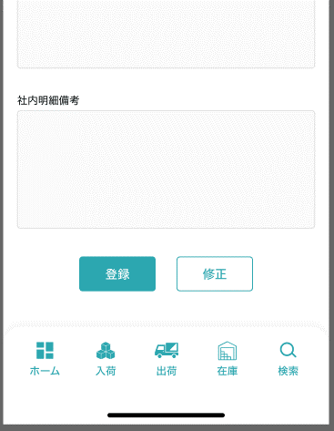
商品ラベルのバーコード

合計数

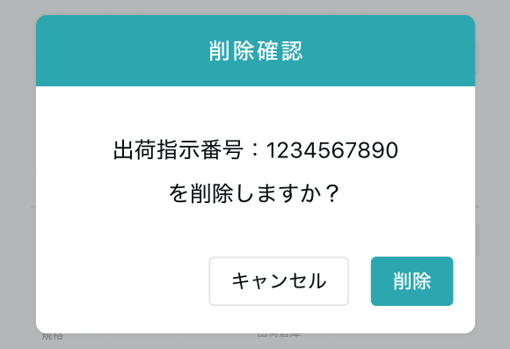

出荷検品確認

商品XXXは検品されました。
検品

確認

 |  | 最後の商品検品の場合

出荷検品完了

全て商品XXXは検品されました。

払出先オリコンのバーコード

出荷ラベル
完了

画面項目定義 (SP)
機能設計書 |  |  | システム名 |  |  |  | プロジェクト名 |  |  |  |  |  | 登録日付 |  |  | 更新日付
 |  |  | Biz-X POTTS
画面項目定義 |  |  | サブシステム名 |  |  |  | 機能名名 |  |  |  |  |  | 登録担当者 |  |  | 更新担当者
 |  |  | 出荷 |  |  |  | 出荷検品

PC端参照
No | 項目名 | ID | 種類 | 属性 | DB 桁数 | 画面 桁数 | IO | タブ | 必須 | 表示 | 配置 | IME | ref | chk | 書式 |  | 概要 | 登録時仕様 |  | 更新時仕様
 |  |  |  |  |  |  |  |  |  |  |  |  |  |  |  |  |  | 取得元 | 仕様 | 取得元 （照会/削除も同様） | 仕様

 | 出荷検品情報
 | 納品書バーコード |  |  |  |  |  |  |  |  |  |  |  |  |  |  |  |  | dtb_ship(出荷指示) | 出荷指示番号
 | 出荷指示番号 |  |  |  |  |  |  |  |  |  |  |  |  |  |  |  |  | dtb_ship(出荷指示) | 出荷指示番号
 | 得意先 |  |  |  |  |  |  |  |  |  |  |  |  |  |  |  |  | dtb_ship(出荷指示) | 得意先_名称
 | 納入先 |  |  |  |  |  |  |  |  |  |  |  |  |  |  |  |  | dtb_ship(出荷指示) | 納入先_名称
 | 出荷検品商品情報
 | 商品順番／合計
 | ロケーション |  |  |  |  |  |  |  |  |  |  |  |  |  |  |  | 显示的值：ロケーションコード | dtb_ship_detail(出荷指示明細) | ロケーションid
 | 商品コード |  |  |  |  |  |  |  |  |  |  |  |  |  |  |  |  | mtb_product(商品マスタ) | 商品コード
 | 商品名 |  |  |  |  |  |  |  |  |  |  |  |  |  |  |  |  | mtb_product(商品マスタ) | 商品_名称
 | 出庫数 |  |  |  |  |  |  |  |  |  |  |  |  |  |  |  |  | dtb_ship_detail(出荷指示明細) | 出庫済数量
 | 商品写真 |  |  |  |  |  |  |  |  |  |  |  |  |  |  |  |  | mtb_product(商品マスタ) | 商品_写真１
 | スキャン情報
 | 商品ラベルのバーコード |  |  |  |  |  |  |  |  |  |  |  |  |  |  |  |  | dtb_ship_detail(出荷指示明細) | 商品ID
 | 合計数 |  |  |  |  |  |  |  |  |  |  |  |  |  |  |  |  | dtb_ship_detail(出荷指示明細) | 検品済数量
 | 出荷検品完了ダイアログ
 | 払出先オリコンのバーコード |  |  |  |  |  |  |  |  |  |  |  |  |  |  |  | 显示的值：ロケーションコード | dtb_store_history(受払明細) | ロケーションid

イベント仕様 (SP)
機能設計書 |  |  | システム名 |  | プロジェクト名 | 登録日付 |  | 更新日付
 |  |  | Biz-X POTTS
イベント仕様 |  |  | サブシステム名 |  | 機能名名 | 登録担当者 |  | 更新担当者
 |  |  | 出荷 |  | 出荷検品
PC端参照
No | 対象 | イベント |  | 処理内容 |  |  | 備考
 |  | 初期化 |  | 清空数据
 |  | 納品書バーコード输入 |  | 根据输入的数据检索 检索表：dtb_ship(出荷指示) 检索条件：【出荷指示番号】 = 输入的【納品書バーコード】 【削除区分】=【2:未削除】 未取得数据的场合，提示【请输入正确的納品書バーコード】 取得数据的场合，如下判断 1【出荷状態】=【4:検品待ち】场合 进行检品数据检索 检索表：【dtb_ship_detail(出荷指示明細)】left join 【mtb_product(商品マスタ)】 检索条件：【出荷指示ID】=上面检索结果的【id】 【削除区分】=【2:未削除】 画面显示检索结果 如果检索结果【検品済】=【1:ON】的场合 画面字段【商品ラベルのバーコード】和【合計数】自动填入 【商品ラベルのバーコード】=【商品コード】 【合計数】=【検品済数量】 2【出荷状態】in【5:梱包待ち 6:出荷確定待ち 7:出荷済み】场合 弹出【出荷検品完了】弹窗，只可进行【出荷ラベル】出力 3【出荷状態】in【0:引当失敗1:引当待ち 2:出庫待ち 3:出庫中】场合 提示【该数据还未到检品阶段】
 |  | 商品ラベルのバーコード输入 |  | 商品ラベルのバーコード进行输入。 回车后进入check 【出荷状態】=【4:検品待ち】场合，输入值<>【商品コード】，报错 |  |  | 关联表：mtb_product(商品マスタ)
 |  | 合計数输入 |  | 商品总件数进行输入
 |  | 检品 |  | 1check 【納品書バーコード】是否输入 未输入的场合报错 输入的场合， 1-1【出荷状態】in【5:梱包待ち 6:出荷確定待ち 7:出荷済み】场合 弹出【出荷検品完了】弹窗，只可进行【出荷ラベル】出力 1-2【出荷状態】in【0:引当失敗1:引当待ち 2:出庫待ち 3:出庫中】场合 提示【该数据还未到检品阶段】 1-3【出荷状態】=【4:検品待ち】场合 继续执行 2check 【商品ラベルのバーコード】和【合計数】是否为空 2-1为空报错 2-2不为空，判断【合計数】<>【出庫済数量】的时候，报错 3判断当前数据 【検品済】=【1:ON】的场合 提示【该商品检品已完成，自动跳转下一条】 *如果当前为最后一条，弹窗【出荷検品完了】 【検品済】=【 2:OFF(default)】的场合 更新表：dtb_ship_detail(出荷指示明細) 字段【検品済数量】=【合計数】 【検品済】=【1:ON】 【梱包済】=【1:ON】 更新完成 弹窗【出荷検品確認】 点击确认跳转下一条数据 *如果当前为最后一条，弹窗【出荷検品完了】 |  |  | 第一弹没有捆包，跳过【梱包済】状态
 | 出荷検品完了弹窗 | 払出先オリコンのバーコード输入 |  | バーコード输入
 | 出荷検品完了弹窗 | 出荷ラベル按钮 |  | check【払出先オリコンのバーコード】是否输入 未输入，提示 输入，根据当前数据生成【出荷ラベル】 |  |  | 等待样式
 | 出荷検品完了弹窗 | 完了按钮 |  | check【払出先オリコンのバーコード】是否输入 未输入，提示 输入， 1更新表：【dtb_ship(出荷指示)】 字段【出荷状態】=【5:梱包待ち6:出荷確定待ち】 2插入表：【dtb_store_history(受払明細)】 出库情报插入，其中 【ロケーションid】=【dtb_ship_detail(出荷指示明細)】的【ロケーションid】 【アクション区分】=【mtb_action(アクション)】的【id】 *【出荷検品】 3循环更新表【dtb_ship_detail(出荷指示明細)】 字段【ロケーションid】 = 入力的【払出先オリコンのバーコード】 4插入表：【dtb_store_history(受払明細)】 入库情报插入，其中 【ロケーションid】= 入力的【払出先オリコンのバーコード】 【アクション区分】=【mtb_action(アクション)】的【id】 *【出荷検品】 更新完成关闭弹窗 |  |  | 第一弹没有捆包，跳过【5:梱包待ち】状态

